상품제안서
낫소 스포츠 높은 보온성 양면 넥워머 | 상품코드: F25210

 |  |  |  |  |  |  | 02-412-0044 | www.easy1.co.kr
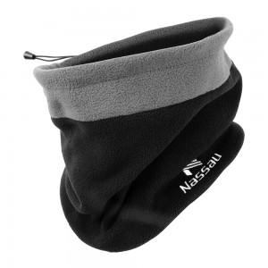

【상세/제작정보】

【인쇄/포장옵션】 | / OPP(비닐)

【공급단가】 | 수량 | 100~ | 300~ | 500~ | 1,000~ | 3,000~
*VAT별도 | 단가 | 10,070원 | 9,690원 | 9,320원 | 8,950원 | 8,720원

【상품 URL】 | https://easy1.co.kr:443/src/goods_detail.php?gdno=25210

